Foglio1
 | re = ab*(cd+)* | a | a | b | * | ( | c | U | ( | [ | d | ] | 4 | 2 | b | 5 | ) | + | ) | *

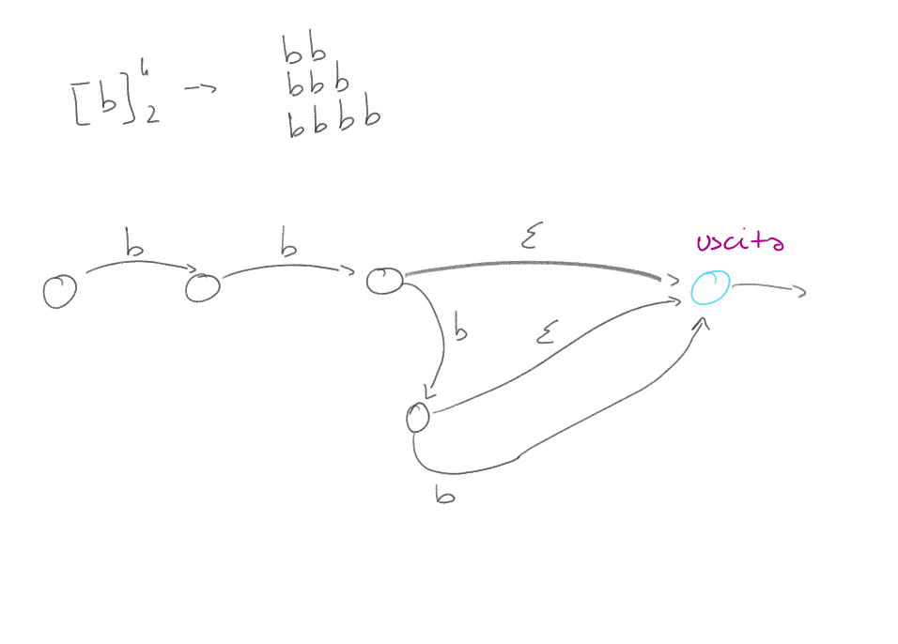
automa parte con q0 creato. | leggo fino a quando non trovo un "non carattere" |  |  | se c'è stella dopo a allora serve un autoanello | se prima della stella ho un carattere allora "non mi interessa". Se c'è una parentesi chiusa, devo andare a capire quale è la parentesi aperta corrispondente | cerco la parentesi aperta più interna e la corrispettiva parentesi chiusa |  | cerco altre unioni all'interno delle parentensi "selezionate" |  | trovo la quadra più interna e la rispettiva chiusa ] |  | vedi immagine sotto |  |  |  | devo fare tanti nodi quanto è il valore dell'esponente, come per il pedice |  | come stella ma devo mettere uno stato obbligatorio

 |  |  |  |  | stato partenza | simbolo letto | stato arrivo
 |  |  |  | letto aab* | q0 | a | q1
 |  |  |  |  | q1 | a | q1
 |  |  |  |  | q1 | 3 | q2
 |  |  |  |  | q2 | b | q2
 |  |  |  |  | q2 | 3 | q1

